Relatório Final
Nomes: Gustavo Baron Lauritzen, Leonardo Vinicius da Silva, Eduardo Tomaz Dutra e Matheus Baron Lauritzen
Funcionalidade | Descrição do problema | Localização | Heurística(s) Violada(s) | Justificativa da(s) Heurística(s) violada(s) | Frequência | Impacto | Persistência | Escala de Gravidade | Média da escala | Sugestão de melhoria
Acessar sub-menu | Acessar uma aba ou sub-menu que não tem nada escrito, sem feedback ao usuário | 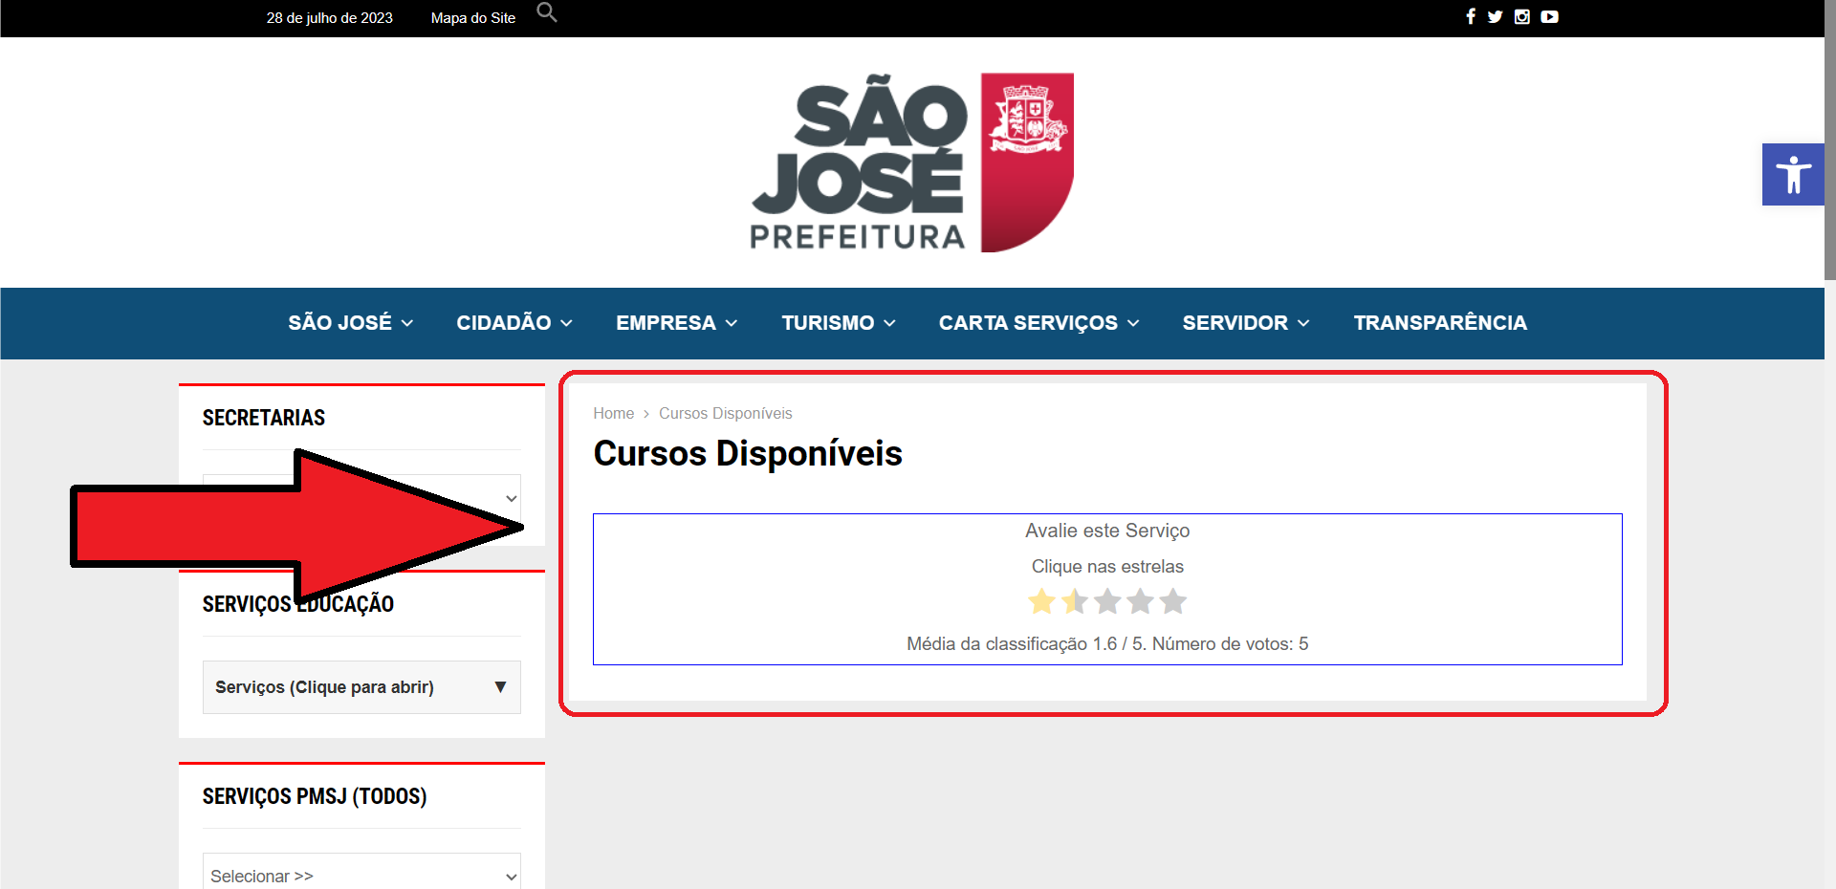 | 1,5 e 6 | O site não fornece um feedback claro e imediato sobre o estado ou contexto atual do usuário, como informar se a ação foi bem-sucedida ou se ocorreu algum erro, apenas apresenta uma tela sem nenhuma informação. Nesse caso, a ação do usuário leva a resultados inesperados, o que pode causar confusão e desorientação. | Raro | Difícil | Os usuários sofrerão com o problema várias vezes | 2, 2, 3 e 2 | 2 | Demonstrar uma mensagem de feedback ao usuário, caso tenha a possibilidade desse sub-menu não conter nada o usuário não ficará no "escuro"
Disponibilidade de arquivos | 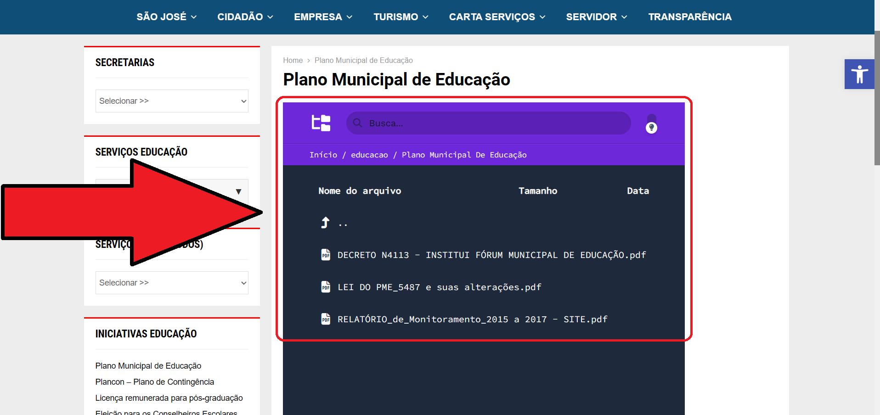 Os arquivos disponiveis para download na interface são exibidos de outras cores e formatos diferentes do padrão |  | 2 | Com a disponibilidade dos arquivos feitas dessa forma, o site perde sua identidade de marca em meio a um design excessivamente minimalista. É importante manter elementos de identidade visual que transmitam a personalidade do site. | Comum | Fácil | Os usuários sofrerão com o problema várias vezes | 1 e 1 | 1 | Criar uma tabela com links para download do arquivo que o usuário desejar, possuindo uma Identidade Visual de acordo com o resto da interface

Navegabilidade | A navegabilidade é incoveniente pois ao acessar outra função dentro do menu "Secretaria de Educação", a interface entende como se o usuário saiu desse menu, fazendo com que ele tenha que clicar para acessar novamente o menu "Secretaria de Educação" | De forma sistemática(não é possível exemplificar com apenas uma foto, pois refere-se a vários lugares do site) | 1, 3 e 4 | O site não indica de forma clara quais são os caminhos disponíveis para o usuário. Além disso, o site não permite que o usuário cancele ações ou desfaça mudanças realizadas. Por exemplo, botões "Cancelar", "Voltar" ou a possibilidade de desfazer uma ação ajudam a dar ao usuário o controle sobre suas decisões. Outrossim, a ausência de atalhos de teclado pode tornar o processo de navegação e execução de tarefas mais lento, especialmente para usuários que preferem usar o teclado em vez do mouse. | Comum | Difícil | Os usuários sofrerão com o problema várias vezes | 3, 3, 3 e 3 | 3 | Retornar um feedback que deixa a entender o que está acontecendo para o usuário, utilizando botóes/menus que possam auxiliar e deixar a navegabilidade mais simples e eficaz

Redimensionamento da Fonte | Redimensionamento da ultima opção de fonte (menor) não está funcionando | 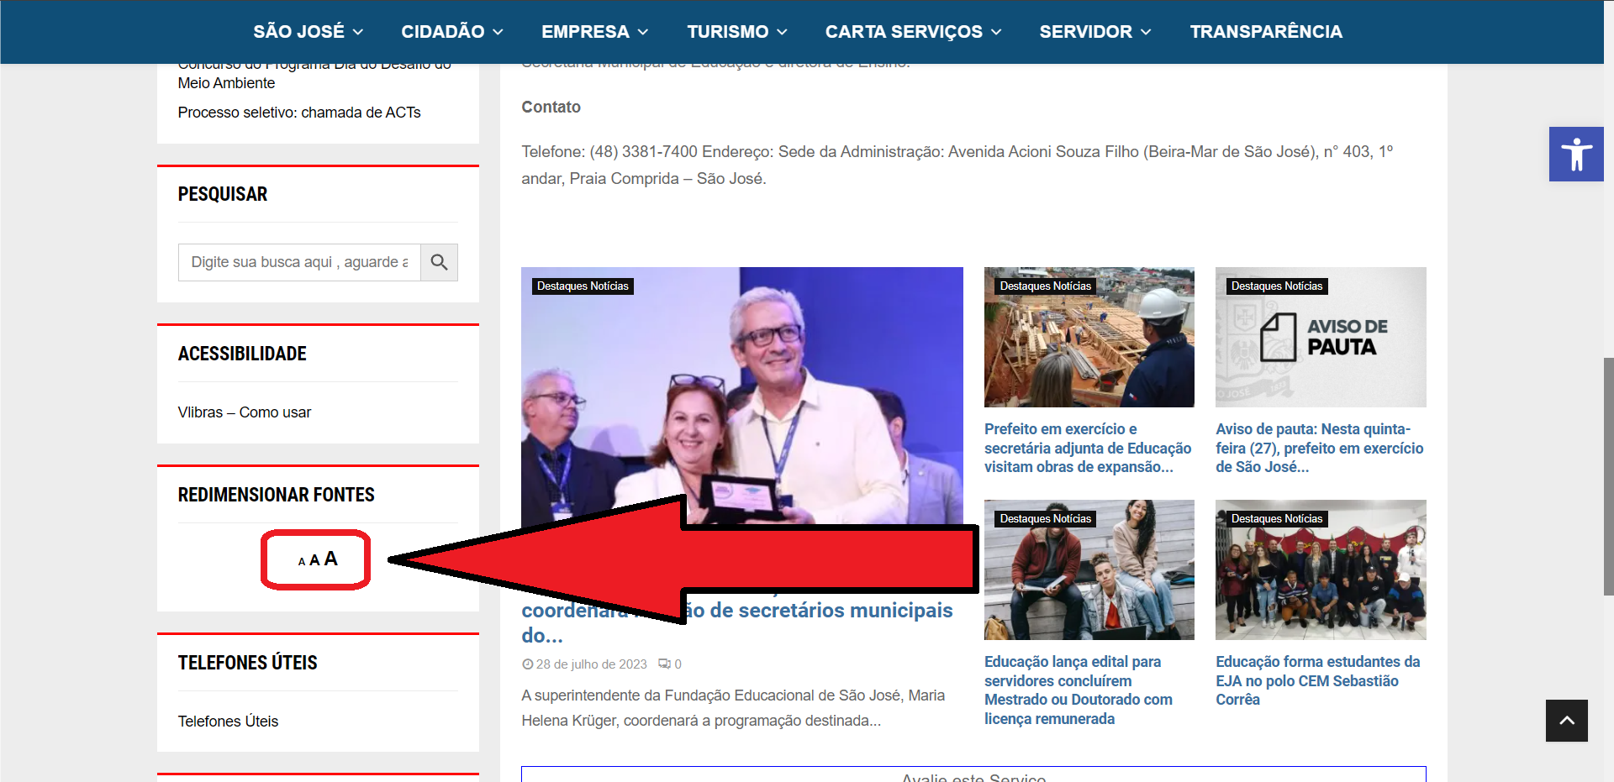 | 2 e 4 | Incluir conteúdo ou funções desnecessárias ou desatualizadas pode confundir os usuários. | Comum | Fácil | Os usuários sofrerão com o problema várias vezes | 3, 3, 2, e 3 | 3 | Remover essa opção para reduzir o tamanho da fonte ou refazer a ponto que funcione corretamente, reformularizando a disponibilização das informações de como funciona os botões de redimensionamento de fonte.

Botão inadequado | Uso incorreto de "dropdown" onde fornecem apenas uma opção, visto que o uso do "dropdown" tende a ter varias opções | 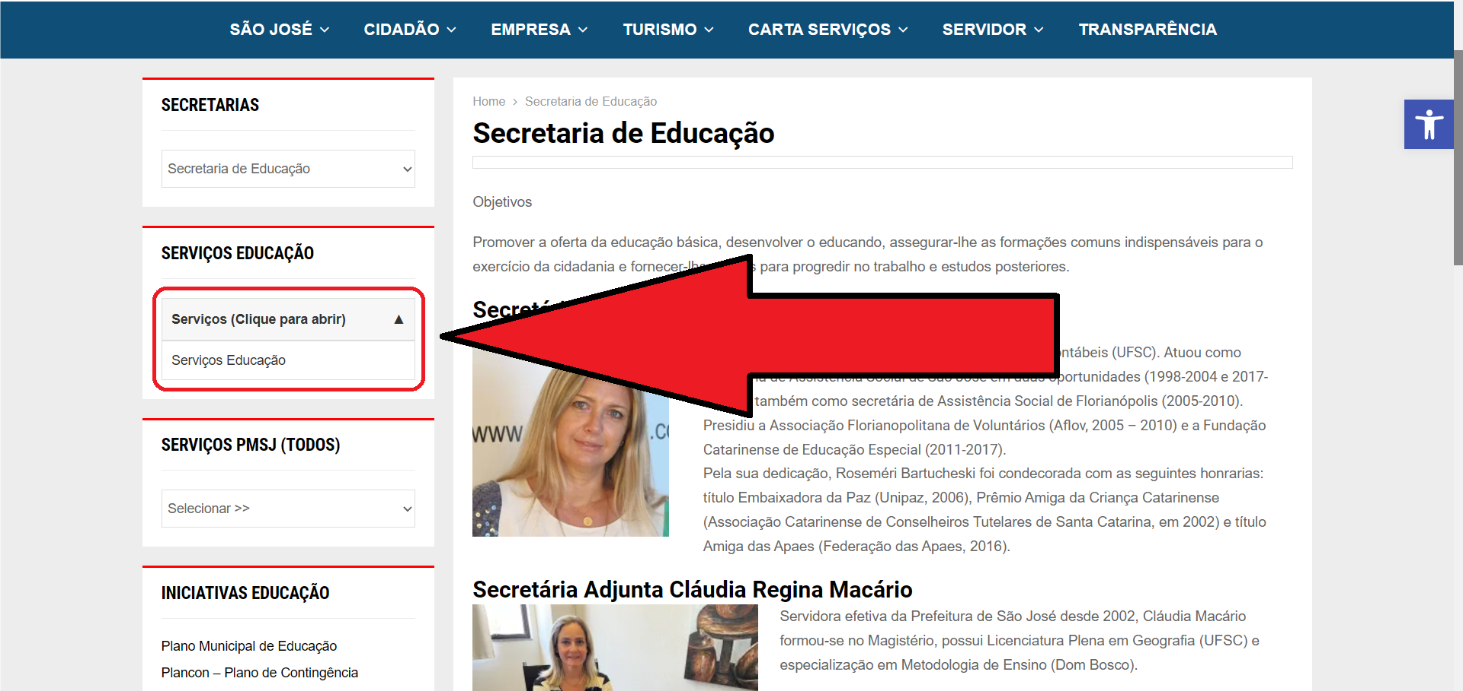 | 1 e 2 | O site não contribui com uma organização lógica em relação a escolha do botão que poderia melhorar a compreensão e navegabilidade do próprio site. | Raro | Fácil | Os usuários sofrerão com o problema várias vezes | 2, 1, 1 e 1 | 1 | Substituir o botão "dropdown" por um botão simples ou link, uma vez que haja somente um link para ser selecionado

